MODULO
 | CASSETTI LEGNO
 | COMPILA I CAMPI EVIDENZIATI DI VERDE |  |  | COD. | Q.TA' | ESTRAZIONE | PROFONDITA' GUIDA (misura in MM ) | LARGHEZZA VANO interno mobile (in MM ) | ALTEZZA SPONDA (misura in MM ) | PORTATA KG | CASSETTO € CAD.
 | SCRIVERE LE MISURE IN MM
CLICCA E SELEZIONA SE RITIRARE MERCE IN VPA O SE VOLETE LA CONSEGNA

AL PRONTO |  |  |  | A
RAGIONE SOCIALE
CITTA' |  |  |  | B
RIFERIMENTO
MATERIALE |  | 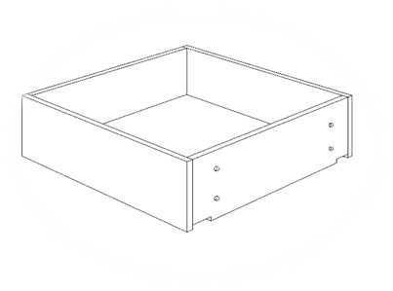 |  | C
FINITURA
DARE GUIDE |  |  |  | D
PREDISP. GUIDA
LATI |  |  |  | E
MONTATO
FONDO |  |  |  | F
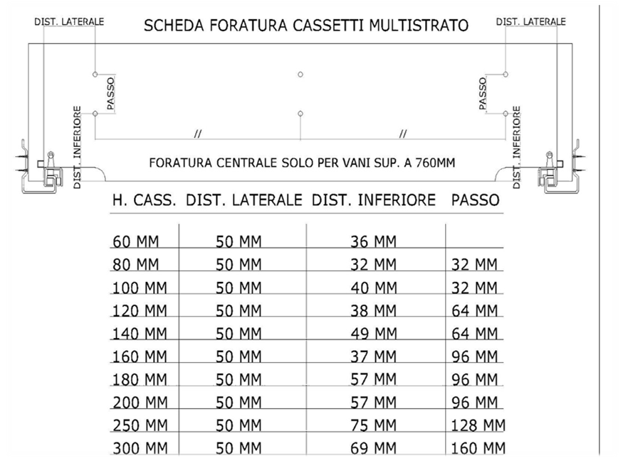
 |  |  | CASSETTI LEGNO V.14
 |  |  |  | G

 |  |  |  | H

 |  |  |  | I

 |  |  |  | L

 |  |  |  | NOTA : |  |  | PREZZO PIENO GUIDE INCLUSE, I.V.A. ESCLUSA

